상품제안서
자이글 스마일 ZG-BR377 | 상품코드: F18679

 |  |  |  |  |  |  | 02-412-0044 | www.easy1.co.kr
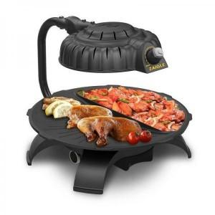

【상세/제작정보】

【인쇄/포장옵션】 | 기타 / 시판박스

【공급단가】 | 수량 | 5~ | 10~ | 30~ | 50~ | 100~
*VAT별도 | 단가 | 110,450원 | 106,360원 | 102,270원 | 98,180원 | 95,720원

【상품 URL】 | https://dev.easy1.co.kr:443/src/goods_detail.php?gdno=18679

